시스템 구성도
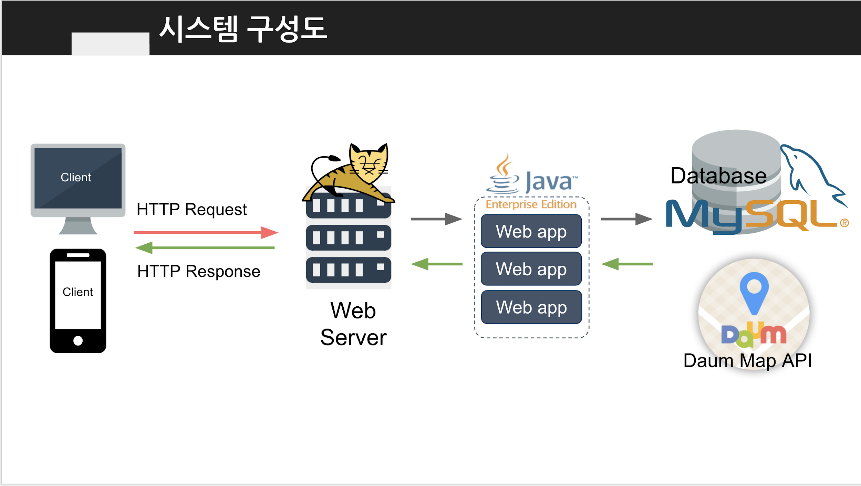

MAP API 위치?

APK 구동 흐름도

